Hoja3
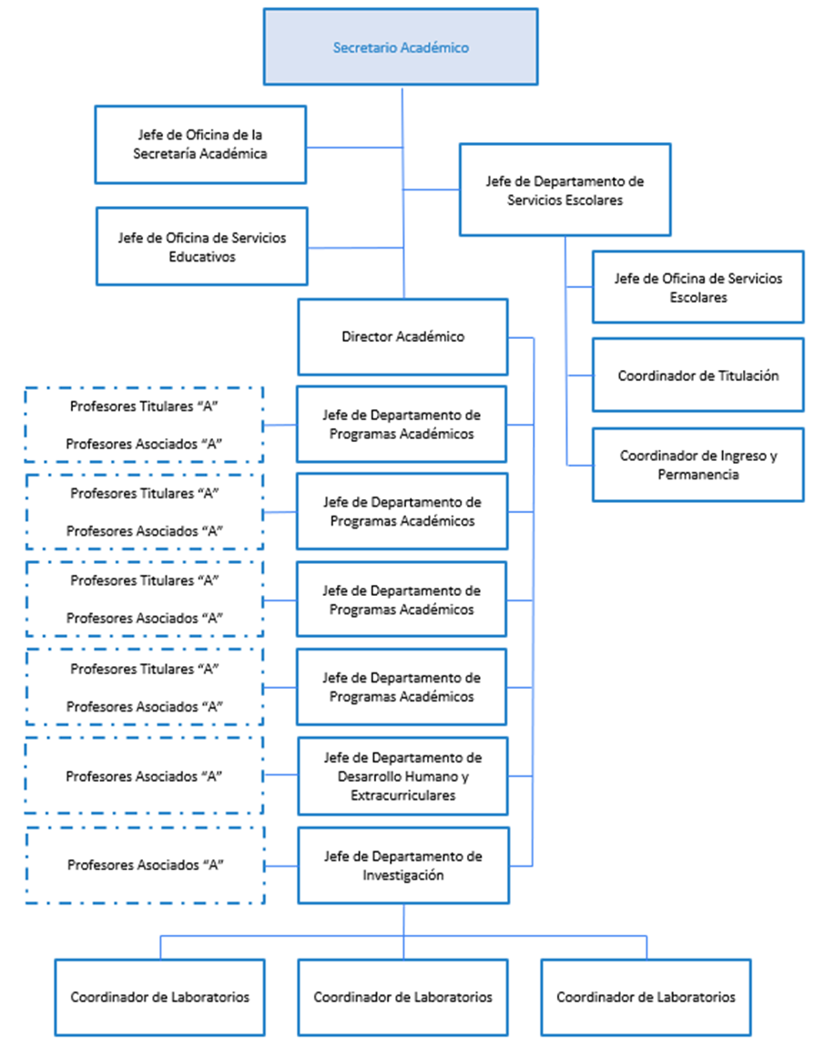
UNIVERSIDAD POLITÉCNICA DE JUVENTINO ROSAS
NOTAS DE GESTIÓN ADMINISTRATIVA
AL 31 DE DCIEMBRE DE 2024

